상품제안서
후레쉬 랜턴 + 소화기 지압기, 비상용 | 상품코드: F31297

 |  |  |  |  |  |  | 02-412-0044 | www.easy1.co.kr
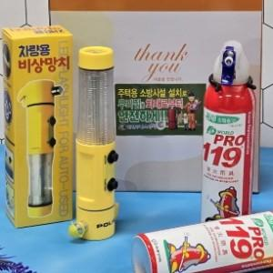

【상세/제작정보】

【인쇄/포장옵션】 | 스티커, 1도인쇄 / 포장지포장

【공급단가】 | 수량 | 20~ | 100~ | 300~ | 500~ | 1,000~
*VAT별도 | 단가 | 15,360원 | 15,100원 | 14,720원 | 14,460원 | 14,080원

【상품 URL】 | https://dev.easy1.co.kr:443/src/goods_detail.php?gdno=31297

